스텍과 큐
스텍과 큐
스텍(Stack) : LIFO 구조 / 마지막에 저장된 것을 제일 먼저 실행 /밑이 막힌 상자 -> ArrayList가 유리
저장(push) 추출(pop)
Stack클래스 : Stack st = new Stack( );
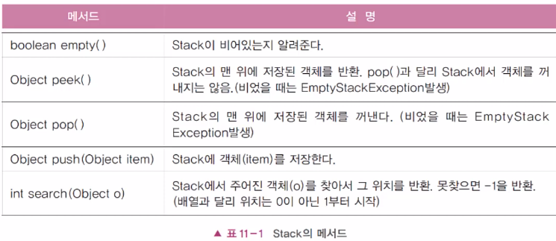
스텍의 활용
수식계산 , 수식괄호검사, 워드프로세서의 undo/redo,웹브라우저의 뒤로/앞으로가기

큐(Queue) : FIFO구조 / 제일 먼저 저장한 것을 제일 먼저 실행/ 밑이 뚫린 상자 -> LinkedList가 유리
저장(offer) 추출(poll)
Queue는 인터페이스 -> 객체 생성불가
1.Queue를 직접구현한다.
2.Queue를 구현한 클래스를 사용. ->Queue q = new LinkedList( );
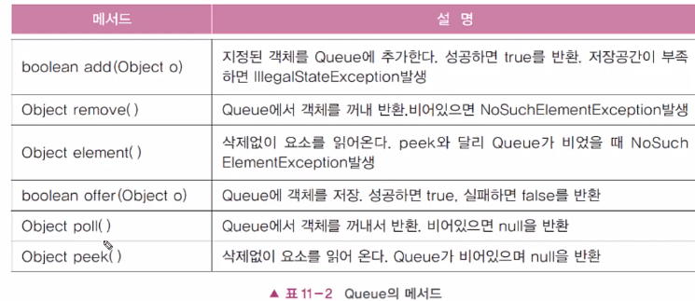
큐의 활용
최근사용문서, 인쇄작업 대기목록, 버퍼(buffer)

Iterator
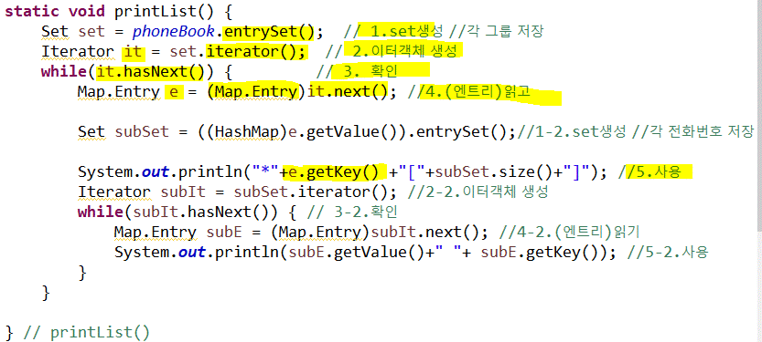
Iterator (반복자)
컬렉션에 저장된 데이터를 순차적으로 읽는데 사용되는 인터페이스
자료구조별 순차적 접근 방법이 모두 다름 반복자를 사용하면 모든 자료구조에서 같은 방법으로 순차적 접근을 할 수 있다. Iterable<E> 인터페이스를 구현 클레스만 사용 가능 컬레션인터페이스는 Iterable<E> 구현함 / map은 미구현X

<Iterator 언터페이스의 메서드 대표2가지>
boolean hasNext( ) : 읽어 올 요소가 남았는지 확인 (확인)
Object next( ) : 다음 요소를 읽어온다. (읽기) *void remove( ): next( )가 부른 요소를 삭제(if와 함께 사용)
기본 3단계
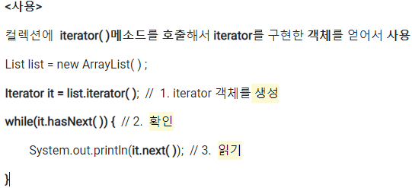
*iterator은 일회용이라 다 사용했으면 다시 메서드호출하여 새로 얻어야 한다.
*참조변수의 타입을 될 수 있으면 조상타입(넓은 범위)를 사용하는 것이 좋다.
*Map에는 iterator( )가 없음 -> keySet( ),entrySet( ),values( )를 사용->Set을 얻고->iterator( )사용
keySet( ),values( ) set생성 4단계
1. Set생성 2. 이터객체 생성 3. 확인 4. 읽기
entry( )로 set생성 할 경우 5단계
1. Set생성 2. 이터객체 생성 3. 확인 4. (Map.Entry)읽기 5.사용[getKey( ), getValue( )]

정렬기준
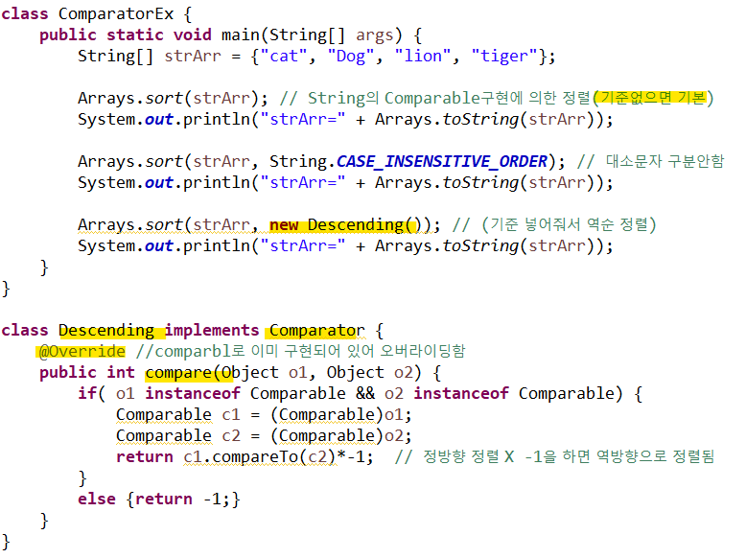
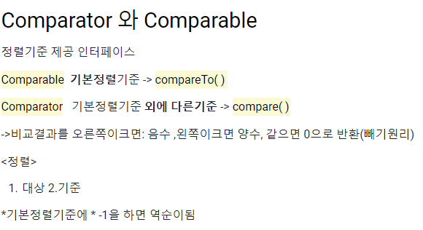

수동적 | 남이 해줌

능동적 | 지가 함

Arrays
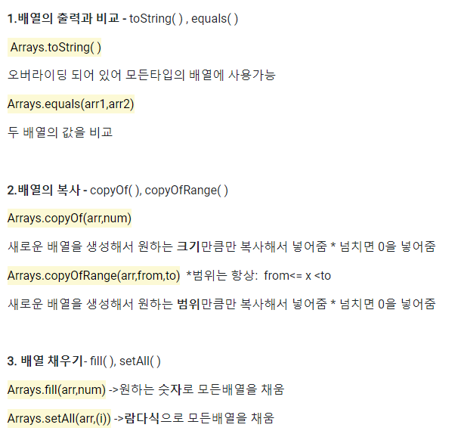
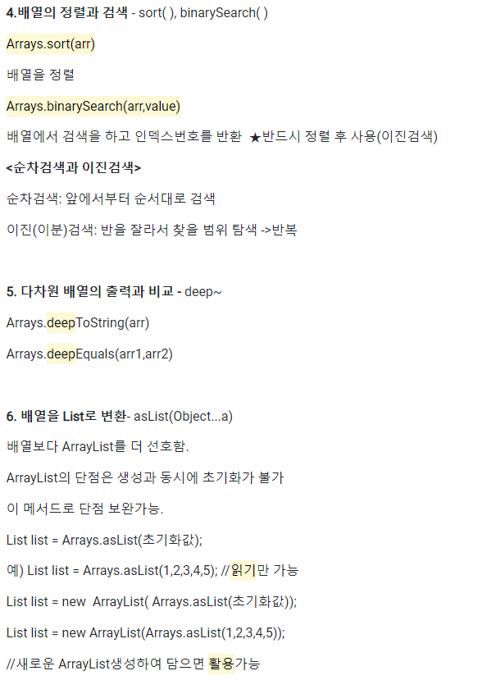
< Util클래스 >
해당 주제를 다루기 위한 편리한 static메서드를 제공하는 클래스
예) Math,Objects,Colletions,Arrays

Arrays
배열의 util클래스

